用戶測試表V1.0
自动接单系统-用户功能测试报告
评分(1~10)： | 9 | 注：最低分是1分,最高分是10分
测试用例ID | 场景 | 测试步骤 | 预期结果 | 实际结果 | 测试结果（pass/fail） | 执行人 | 测试时间 | 备注
CR420-1 | 自动接单 | 1、自动列印 例：流水号：JW0506-0373 | 1、【特别注明】栏位的PD值从PD栏位获取，列印传票PD值一致 | 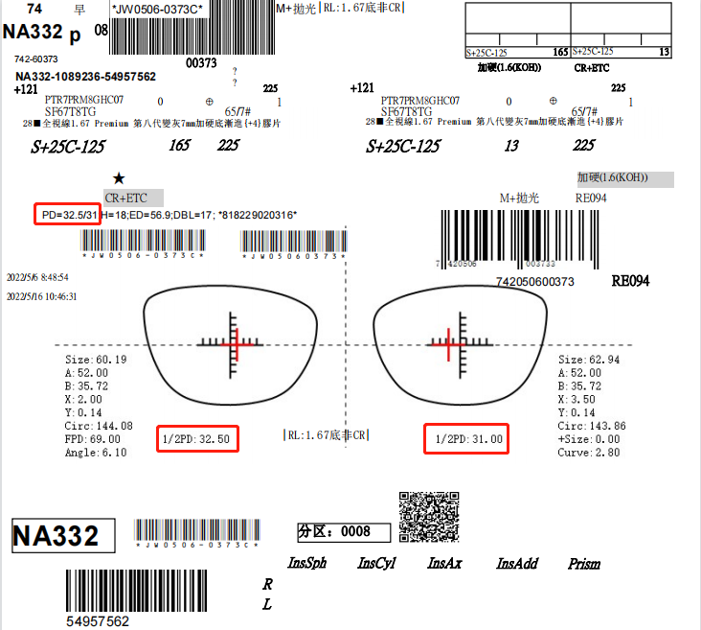 同预期结果 | PASS | Alex | 2022-05-17

